miniSFERA
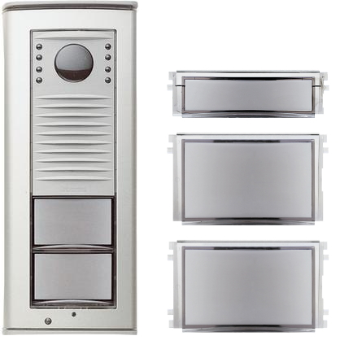

Ruftaste klein 332712 Ruftaste groß 222713 Info - Feld 332714

